クラス図_商品検索画面
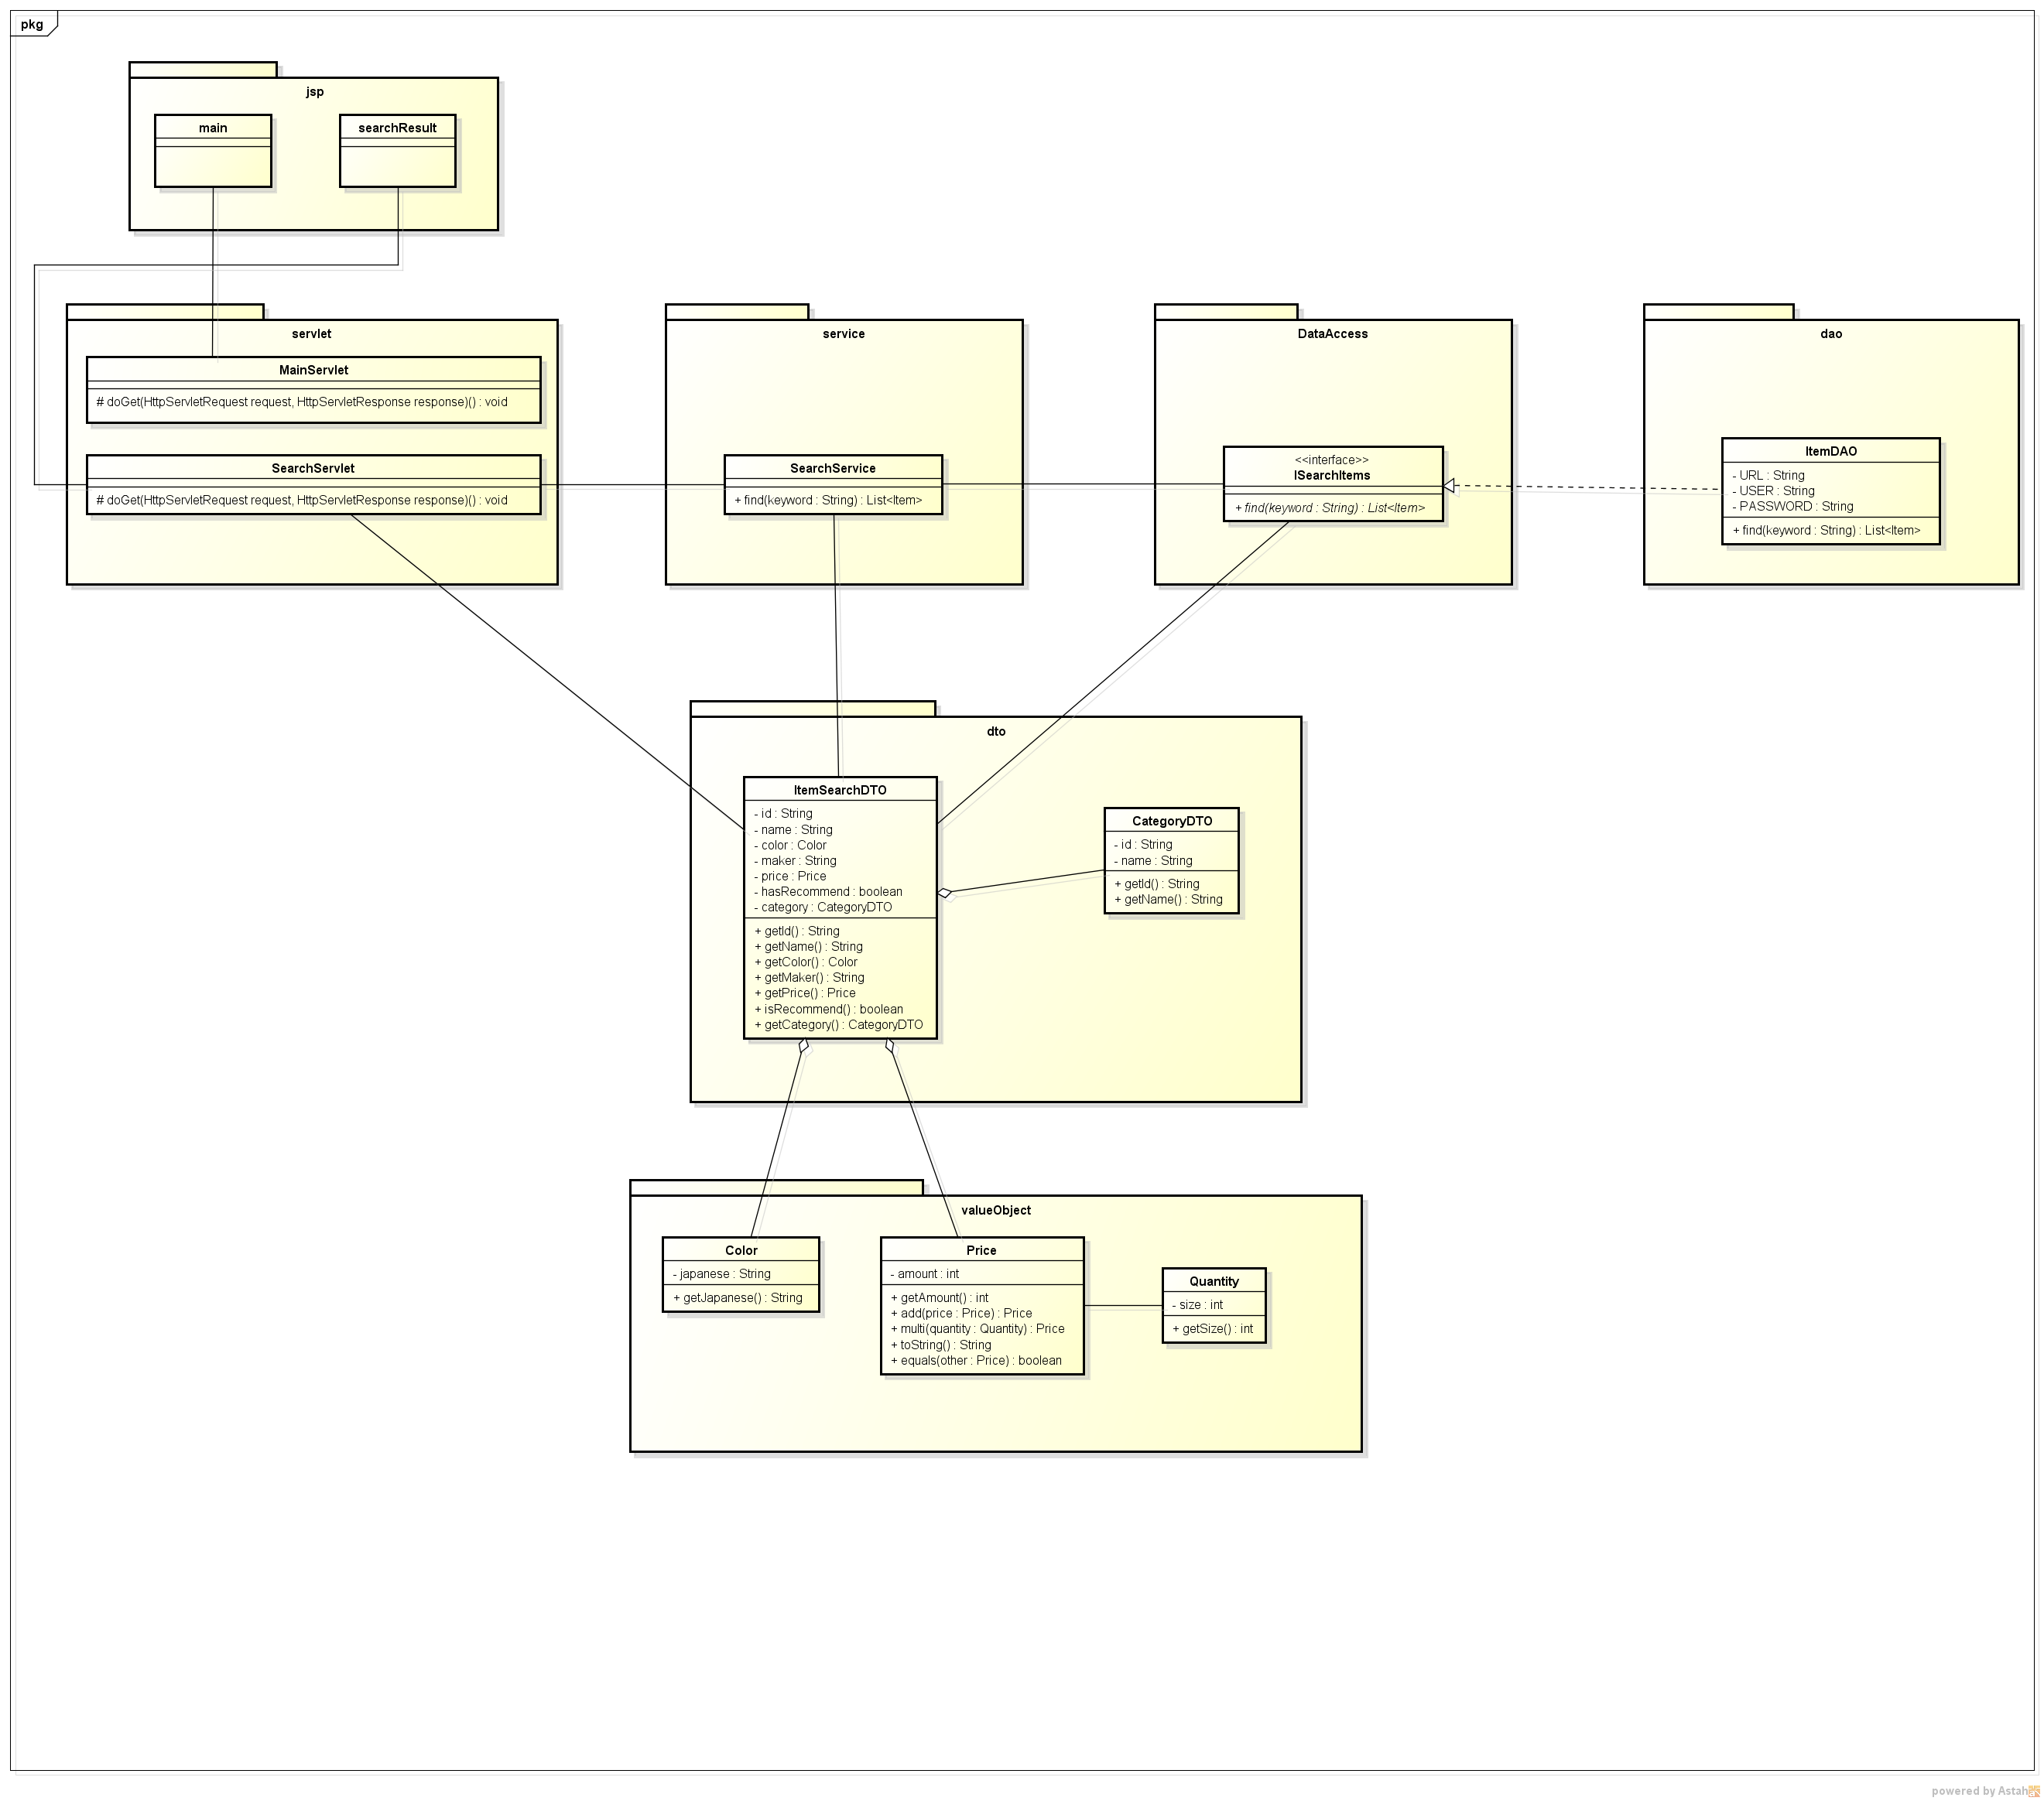
クラス図 | システムID |  | 改訂日 | No. | 1
 | システム名称 | 電子商取引システム | 改訂者

クラス図

ショッピング機能：商品検索画面（メイン画面）

